Model
Problem Statement |  | To build a classification model to Identify probable defaulter from the given dataset

 | S No. | Model | Accuracy | Recall | Precision | F1-Score | Best Model : Support Vector Machine
 | 1 | Logistic Regression | 76.11 | 58.11 | 60.56 | 59.31
 | 2 | XGBoost | 75.71 | 44.59 | 63.46 | 52.38
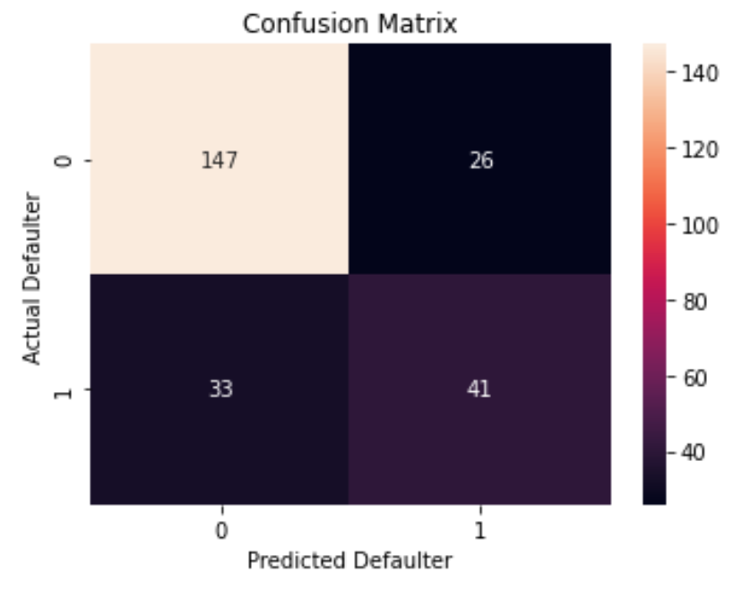
 | 3 | Decision Tree | 68.83 | 4.05 | 33.33 | 7.23
 | 4 | Random Forest | 72.06 | 35.14 | 55.32 | 42.98
 | 5 | Support Vector Machines | 76.11 | 60.81 | 60 | 60.4
 | 6 | K - Nearest Neighbors | 71.66 | 43.24 | 53.33 | 47.76

 | Evaluation metrics to considered is Recall
 | Best performing Model is SVM model

